测试数据
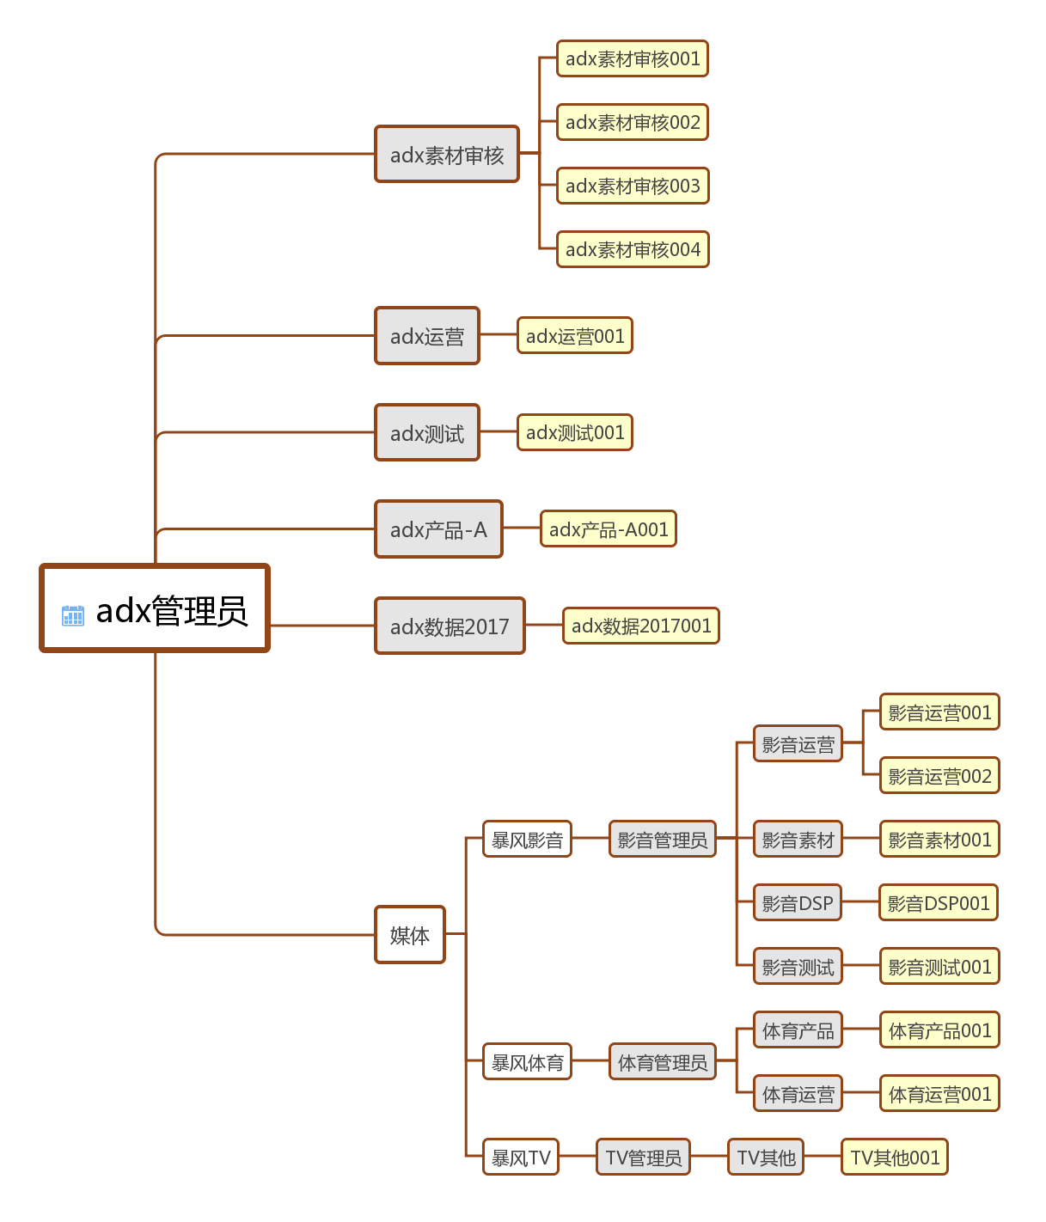
平台 | 所属媒体 | 角色名称 | 用户名 | 帐号 | 密码 | 备注
adx |  | adx素材审核 | adx素材审核001 | nbxd_100@163.com | huiyan | 123456
 |  |  | adx素材审核002 | nbxd_101@163.com | huiyan | 6YZWDF
 |  |  | adx素材审核003 | nbxd_102@163.com | huiyan
 |  |  | adx素材审核004 | nbxd_103@163.com | huiyan
 |  | adx数据2017 | adx数据2017001 | nbxd_104@163.com | huiyan | MLZRBP
 |  | adx产品-A | adx产品-A001 | nbxd_105@163.com | huiyan | 8EQC6D
 |  | adx管理员 | adx管理员001 | sunfangyuan@baofeng.com | huiyan
 |  | adx运营 | adx运营002 | nbxd_106@163.com | huiyan | XLQCCK
 |  | adx测试 | adx测试003 | nbxd_107@163.com | huiyan | E6U5UJ
媒体 | 暴风影音 | 影音运营 | 影音运营001 | nbxd_108@163.com | huiyan | 2LTPHN
 |  |  | 影音运营002 | nbxd_109@163.com | huiyan
 |  | 影音DSP | 影音DSP001 | nbxd_110@163.com | huiyan | Z796YF
 |  | 影音管理员 | 影音管理员001 | 592303289@qq.com |  | XMIWYT
 |  | 影音素材 | 影音素材001 | baofengadx001@126.com |  | 3QY62H
 |  | 影音测试 | 影音测试001 | baofengadx002@126.com |  | ZK7B2L
 | 暴风体育 | 体育管理员 | 体育管理员001 | sunfangyuan0210@aliyun.com |  | 76W3TX
 |  | 体育产品 | 体育产品001 | 136011345@qq.com |  | 95JX39
 |  | 体育运营 | 体育运营001 | 506245972@qq.com |  | 7VE56J
 | 暴风TV | TV管理员 | TV管理员001 | 13520210355@139.com |  | Y44D4H
 |  | TV其他 | TV其他001

